счёт
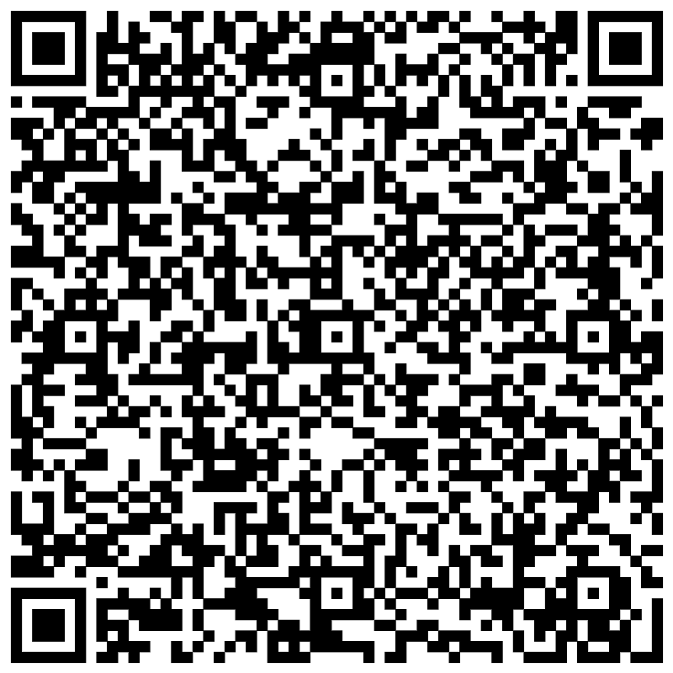
ООО "Соцкультбыт-АВТОВАЗ"
Адрес: 445024, г.Тольятти, Южное шоссе, д. 121, тел.: (8482) 73-99-37

 | Образец заполнения платежного поручения
Получатель
ИНН 6321261326 / ОГРН 1116320001489 /КПП 632101001 |  |  | Сч. № | 40702810254400005692
ООО "Соцкультбыт- АВТОВАЗ"
Банк получателя |  |  | БИК | 043601607
Дополнительный офис №6991/0639 Самарского отделения №6991 ОАО "Сбербанк России" |  |  | К/сч. № | 30101810200000000607

СЧЕТ № 000 от {date}

Заказчик: {FIO}
Плательщик: {FIO}
 | с 08.05.2025 (11:00) по 10.05.2025 (11:00) |  |  |  | {numDays} дня
№ | Наименование товара | Единица измерения | Количество, путевок | Цена, руб. | Сумма, руб.
1 |  | шт. |  |  | 0.00
 |  |  | Всего к оплате |  | 0.00

ВНИМАНИЕ!! Оплату счета необходимо произвести до |  |  | 2025-05-05
В противном случае счет будет аннулирован.

Оплата счета производится ТОЛЬКО от ФИЗИЧЕСКОГО ЛИЦА,
с указанием номера счета и Ф.И.О. обладателя карты

Счет выдала: гл.специалист отдела продаж |  |  |  | Малышева Л.М.

